Sheet1
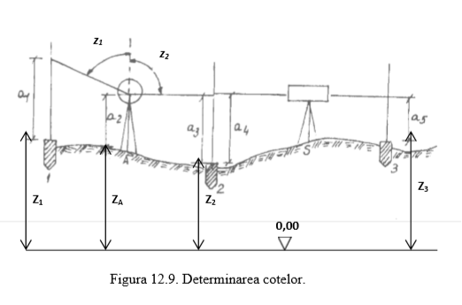
i student = | 5
icc = | 0.0005

 |  | a1 = | 1.800 | [m]
 |  | a2 = | 1.600 | [m] | Z3 = | 108.000 | [m]
 |  | a3 = | 1.400 | [m]
 |  | a4 = | 0.800 | [m] | dA,1 = | 200.000 | [m]
 |  | a5 = | 0.900 | [m] | dA,2 = | 110.000 | [m]
 |  |  |  |  | d2,3 = | 200.000 | [m]
 |  | z1 = | 82.0005
 |  | z2 = | 100.0000

 |  | a2' = | 58.104 | [m]

 |  | ΔZ1,A = | -57.904 | [m] | Z2 = | 108.100 | [m]
 |  | ΔZA,2 = | 0.200 | [m] | ZA = | 107.900 | [m]
 |  | ΔZ2,3 = | -0.100 | [m] | Z1 = | 165.804 | [m]

